NEFSC.Spring.Alb
Year | Number | Age1 | Age2 | Age3 | Age4 | Age5 | Age6 | Age7 | Age8
1989 | 43 | NA | NA | NA | NA | NA | NA | NA | NA
1990 | 91 | NA | NA | NA | NA | NA | NA | NA | NA
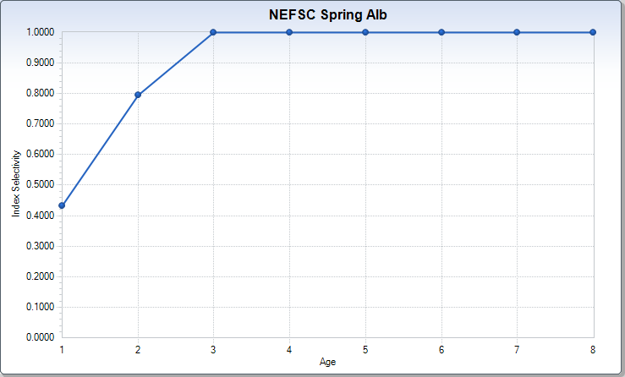
1991 | 61 | NA | NA | NA | NA | NA | NA | NA | NA
1992 | 86 | 0.218 | 0.609 | 0.138 | 0.034 | 0 | 0 | 0 | 0
1993 | 86 | NA | NA | NA | NA | NA | NA | NA | NA
1994 | 245 | 0.451 | 0.041 | 0.508 | 0 | 0 | 0 | 0 | 0
1995 | 300 | 0.571 | 0.143 | 0.143 | 0.143 | 0 | 0 | 0 | 0
1996 | 42 | NA | NA | NA | NA | NA | NA | NA | NA
1997 | 1115 | 0.057 | 0.551 | 0.338 | 0.047 | 0.007 | 0.001 | 0 | 0
1998 | 0 | NA | NA | NA | NA | NA | NA | NA | NA
1999 | 206 | 0.252 | 0 | 0.495 | 0.252 | 0 | 0 | 0 | 0
2000 | 313 | 0.676 | 0.234 | 0.09 | 0 | 0 | 0 | 0 | 0
2001 | 966 | 0.052 | 0.585 | 0.228 | 0.084 | 0.052 | 0 | 0 | 0
2002 | 1221 | 0.385 | 0.108 | 0.247 | 0.226 | 0.034 | 0 | 0 | 0
2003 | 1122 | 0.338 | 0.45 | 0.102 | 0.037 | 0.073 | 0 | 0 | 0
2004 | 595 | 0.544 | 0.327 | 0.129 | 0 | 0 | 0 | 0 | 0
2005 | 1983 | 0.918 | 0.02 | 0 | 0.062 | 0 | 0 | 0 | 0
2006 | 421 | 0.306 | 0.508 | 0 | 0.097 | 0.088 | 0 | 0 | 0
2007 | 2653 | 0.042 | 0.74 | 0.17 | 0.047 | 0 | 0 | 0 | 0
2008 | 349 | 0 | 0.424 | 0.576 | 0 | 0 | 0 | 0 | 0
2009 | NA | NA | NA | NA | NA | NA | NA | NA | NA
2010 | NA | NA | NA | NA | NA | NA | NA | NA | NA
2011 | NA | NA | NA | NA | NA | NA | NA | NA | NA
2012 | NA | NA | NA | NA | NA | NA | NA | NA | NA
2013 | NA | NA | NA | NA | NA | NA | NA | NA | NA
2014 | NA | NA | NA | NA | NA | NA | NA | NA | NA
2015 | NA | NA | NA | NA | NA | NA | NA | NA | NA
2016 | NA | NA | NA | NA | NA | NA | NA | NA | NA
2017 | NA | NA | NA | NA | NA | NA | NA | NA | NA
2018 | NA | NA | NA | NA | NA | NA | NA | NA | NA
2019 | NA | NA | NA | NA | NA | NA | NA | NA | NA

NEAMAP
Year | Number | Age1 | Age2 | Age3 | Age4 | Age5 | Age6 | Age7 | Age8
1989 | NA | NA | NA | NA | NA | NA | NA | NA | NA
1990 | NA | NA | NA | NA | NA | NA | NA | NA | NA
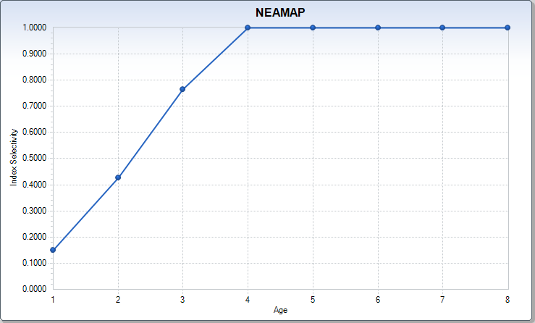
1991 | NA | NA | NA | NA | NA | NA | NA | NA | NA
1992 | NA | NA | NA | NA | NA | NA | NA | NA | NA
1993 | NA | NA | NA | NA | NA | NA | NA | NA | NA
1994 | NA | NA | NA | NA | NA | NA | NA | NA | NA
1995 | NA | NA | NA | NA | NA | NA | NA | NA | NA
1996 | NA | NA | NA | NA | NA | NA | NA | NA | NA
1997 | NA | NA | NA | NA | NA | NA | NA | NA | NA
1998 | NA | NA | NA | NA | NA | NA | NA | NA | NA
1999 | NA | NA | NA | NA | NA | NA | NA | NA | NA
2000 | NA | NA | NA | NA | NA | NA | NA | NA | NA
2001 | NA | NA | NA | NA | NA | NA | NA | NA | NA
2002 | NA | NA | NA | NA | NA | NA | NA | NA | NA
2003 | NA | NA | NA | NA | NA | NA | NA | NA | NA
2004 | NA | NA | NA | NA | NA | NA | NA | NA | NA
2005 | NA | NA | NA | NA | NA | NA | NA | NA | NA
2006 | NA | NA | NA | NA | NA | NA | NA | NA | NA
2007 | NA | NA | NA | NA | NA | NA | NA | NA | NA
2008 | 0.751 | 0.152 | 0.176 | 0.217 | 0.125 | 0.028 | 0.015 | 0.014 | 0.024
2009 | 0.916 | 0.445 | 0.185 | 0.162 | 0.096 | 0.016 | 0 | 0 | 0.011
2010 | 0.573 | 0.091 | 0.088 | 0.176 | 0.16 | 0.042 | 0.006 | 0.006 | 0.006
2011 | 1.379 | 0.222 | 0.336 | 0.321 | 0.251 | 0.165 | 0.042 | 0.042 | 0
2012 | 1.26 | 0.67 | 0.309 | 0.15 | 0.102 | 0.029 | 0 | 0 | 0
2013 | 3.056 | 0.219 | 1.915 | 0.356 | 0.28 | 0.153 | 0.081 | 0.026 | 0.026
2014 | 3.473 | 0.023 | 0.457 | 2.513 | 0.215 | 0.151 | 0.045 | 0.045 | 0.023
2015 | 1.931 | 0.042 | 0.071 | 0.388 | 1.086 | 0.185 | 0.101 | 0.033 | 0.025
2016 | 4.575 | 0.08 | 0.675 | 1.014 | 0.919 | 1.735 | 0.105 | 0.01 | 0.028
2017 | 0.717 | 0.004 | 0.316 | 0.142 | 0.081 | 0.057 | 0.105 | 0.012 | 0
2018 | 1.473 | 0.001 | 0.175 | 0.189 | 0.098 | 0.021 | 0.029 | 0.037 | 0.002
2019 | 0.643 | 0.023 | 0.024 | 0.18 | 0.269 | 0.042 | 0.028 | 0.024 | 0.052

NEFSC.Spring.Big
Year | Number | Age1 | Age2 | Age3 | Age4 | Age5 | Age6 | Age7 | Age8
1989 | NA | NA | NA | NA | NA | NA | NA | NA | NA
1990 | NA | NA | NA | NA | NA | NA | NA | NA | NA
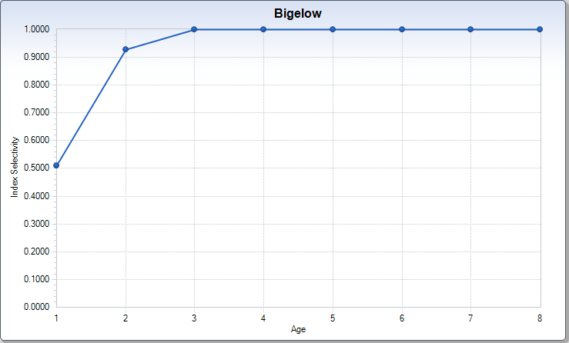
1991 | NA | NA | NA | NA | NA | NA | NA | NA | NA
1992 | NA | NA | NA | NA | NA | NA | NA | NA | NA
1993 | NA | NA | NA | NA | NA | NA | NA | NA | NA
1994 | NA | NA | NA | NA | NA | NA | NA | NA | NA
1995 | NA | NA | NA | NA | NA | NA | NA | NA | NA
1996 | NA | NA | NA | NA | NA | NA | NA | NA | NA
1997 | NA | NA | NA | NA | NA | NA | NA | NA | NA
1998 | NA | NA | NA | NA | NA | NA | NA | NA | NA
1999 | NA | NA | NA | NA | NA | NA | NA | NA | NA
2000 | NA | NA | NA | NA | NA | NA | NA | NA | NA
2001 | NA | NA | NA | NA | NA | NA | NA | NA | NA
2002 | NA | NA | NA | NA | NA | NA | NA | NA | NA
2003 | NA | NA | NA | NA | NA | NA | NA | NA | NA
2004 | NA | NA | NA | NA | NA | NA | NA | NA | NA
2005 | NA | NA | NA | NA | NA | NA | NA | NA | NA
2006 | NA | NA | NA | NA | NA | NA | NA | NA | NA
2007 | NA | NA | NA | NA | NA | NA | NA | NA | NA
2008 | NA | NA | NA | NA | NA | NA | NA | NA | NA
2009 | 4283 | 0.632 | 0.312 | 0.03 | 0.018 | 0 | 0.008 | 0 | 0
2010 | 1730 | 0.118 | 0.42 | 0.394 | 0.053 | 0.006 | 0.008 | 0 | 0
2011 | 1600 | 0.536 | 0.275 | 0.136 | 0.037 | 0 | 0.008 | 0.008 | 0
2012 | 6409 | 0.615 | 0.207 | 0.089 | 0.045 | 0.023 | 0.013 | 0 | 0.007
2013 | 3222 | 0.231 | 0.686 | 0.075 | 0.007 | 0 | 0 | 0 | 0
2014 | 15308 | 0.013 | 0.144 | 0.742 | 0.067 | 0.023 | 0.006 | 0.004 | 0.002
2015 | 2606 | 0.294 | 0.147 | 0.285 | 0.269 | 0.004 | 0.001 | 0 | 0
2016 | 11383 | 0.046 | 0.169 | 0.16 | 0.151 | 0.416 | 0.025 | 0.014 | 0.019
2017 | 10712 | 0.051 | 0.537 | 0.183 | 0.068 | 0.04 | 0.113 | 0.003 | 0.004
2018 | 423 | 0 | 0.233 | 0.665 | 0.034 | 0 | 0.034 | 0.034 | 0
2019 | 10923 | 0.072 | 0.115 | 0.545 | 0.25 | 0.007 | 0 | 0.004 | 0.006

